Add your issue tree and priorit
Prioritize and fill in your root causes in this matrix! |  |  | Add a screenshot of your Issue Tree here!

Low effort | Fill-ins | Quick wins | Problem Statement:
 |  | Jaringan Internet yang mendukung | S : who: Saya diberi informasi untuk menyelesaikan tugas upskill cakap minimal 15 Lesson sebelum tanggal 19 April 2022
 |  |  | M: bagaimana caranya agar saya bisa menyelesaikan 30 Lesson (sampai selesai)
 | Time waster | Major project | A: mengerjakan minimal 2 lesson/hari
 | Membangun Mood | Menentukan skala prioritas beserta jadwal pengerjaannya | R: menyelesaikan upskill cakap sampai tuntas sebelum waktu yang ditentukan
High effort |  |  | T: 2 minggu
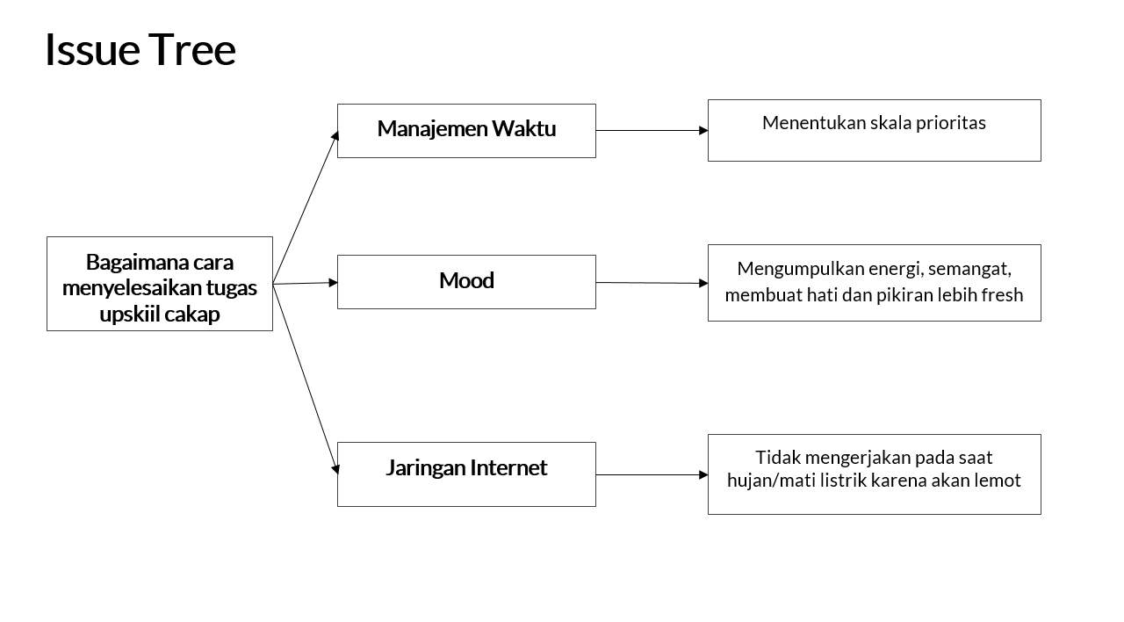
 | Low impact | High impact

